Лист1
вариант 26
Матріца преобразованія Aijk в ортонормированном базисе

Aijk=V*U^-1

 | 1 | 0 | 1 |  |  |  | 2 | 0 | -1
U= | 1 | 1 | 0 |  |  | U^-1= | -2 | 1 | 1
 | 1 | 0 | 2 |  |  |  | -1 | 0 | 1

 | 5 | 2 | 7
V= | 9 | 5 | 12
 | -3 | -2 | -4

 | -1 | 2 | 4
Aijk= | -4 | 5 | 8
 | 2 | -2 | -3

Матрица преобразования Au в радіус-векторах
 |  |  |  |  |  | -4 | 6 | 11
Au=U^-1*Aijk*U |  |  |  |  |  | 0 | -1 | -3
 |  |  |  |  |  | 3 | -4 | -7
 | 13 | 6 | 18
Au= | -4 | -1 | -6
 | -8 | -4 | -11

Характерістіческій многочлен матріц. Вывода не будет
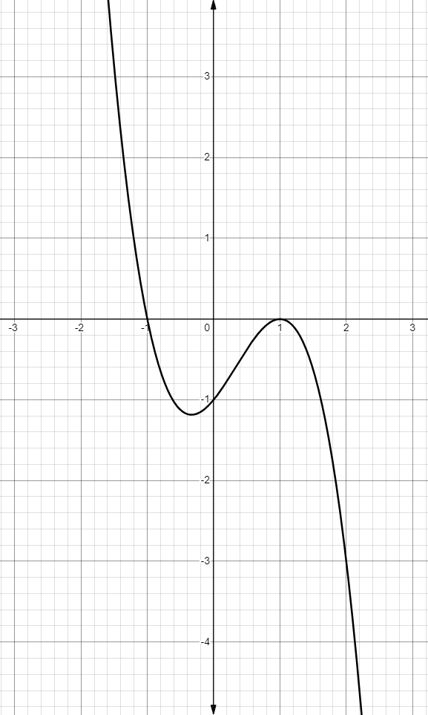
 | -1 | 2 | 4 |  |  | -1 | 2 |  |  |  |  | 13 | 6 | 18 |  | 13 | 6
Aijk= | -4 | 5 | 8 |  | М33 | -4 | 5 |  |  |  | Au= | -4 | -1 | -6 | М33 | -4 | -1
 | 2 | -2 | -3 |  | 3 |  |  |  |  |  |  | -8 | -4 | -11 | 11
 |  |  |  |  |  | -1 | 4 |  |  |  |  |  |  |  |  | 13 | 18
 | -1-x | 2 | 4 |  | М22 | 2 | -3 |  |  |  |  | 13-x | 6 | 18 | М22 | -8 | -11
Aijk= | -4 | 5-x | 8 |  | -5 |  |  |  |  |  | Au= | -4 | -1-x | -6 | 1
 | 2 | -2 | -3-x |  |  | 5 | 8 |  |  |  |  | -8 | -4 | -11-x |  | -1 | -6
 |  |  |  |  | М11 | -2 | -3 |  |  |  |  |  |  |  | М11 | -4 | -11
 |  |  |  |  | 1 |  |  |  |  |  |  |  |  |  | -13
опр | -x^3+x^2+x-1 |  |  |  |  |  |  |  |  |  | опр | -x^3+x^2+x-1

ВТОРОЙ СПОСОБ
Главные міноры |  |  |  |  |  |  |  |  |  |  | Главные міноры
s1= |  |  | 1 |  |  |  |  |  |  |  | s1= |  |  | 1
s2= |  |  | -1 |  |  |  |  |  |  |  | s2= |  |  | -1
s3= |  |  | -1 |  |  |  |  |  |  |  | s3= |  |  | -1

det(A-aE)=f(x)=-a^3+a^2+a-1 |  |  |  |  |  |  |  |  |  |  | det(A-aE)=f(x)=-a^3+a^2+a-1

a=-1 |  |  |  |  | a=1 |  |  |  |  |  | a=-1 |  |  |  | a=1

 | 0 | 2 | 4 |  |  | -2 | 2 | 4 |  |  |  | 14 | 6 | 18 |  | 12 | 6 | 18
Aijk= | -4 | 6 | 8 |  | Aijk= | -4 | 4 | 8 |  |  | Au= | -4 | 0 | -6 | Au= | -4 | -2 | -6
 | 2 | -2 | -2 |  |  | 2 | -2 | -4 |  |  |  | -8 | -4 | -10 |  | -8 | -4 | -12
 | Определітелі ноль значіт все добре
0 |  |  |  |  | 0 |  |  |  |  |  | 0 |  |  |  | 0

при z = 1 |  |  |  |  | ранг матріцы = 1 |  | k=n-r |  |  |  | при y=1 |  |  |  | ранг матрицы=1
 |  |  |  |  | k=3-1=2 |  |  |  |  |  | X1 | -3 | 1 | 2 | k=2
X1 | -1 | -2 | 1 |  | x=y+2z |  |  |  |  |  |  |  |  |  | y=-2x-3z
 |  |  |  |  | X2 | 1 | 1 | 0 |  |  |  |  |  |  | X2 | 1 | -2 | 0
 |  |  |  |  | X3 | 2 | 0 | 1 |  |  |  |  |  |  | X3 | 0 | -3 | 1

Привести матрицу Aijk к диаг виду
 | ^-1 |  |  |  | Aijk |  |  | X1 | X2 | X3
-1 | 1 | 2 |  | -1 | 2 | 4 |  | -1 | 1 | 2
-2 | 3 | 4 |  | -4 | 5 | 8 |  | -2 | 1 | 0
1 | -1 | -1 |  | 2 | -2 | -3 |  | 1 | 0 | 1

 | 1 | -1 | -2 |  |  | -1 | 0 | 0
^-1*Aijk | -2 | 3 | 4 |  | ^-1*Aijk*X | 0 | 1 | 0
 | 1 | -1 | -1 |  |  | 0 | 0 | 1

